LT_Ejercicio
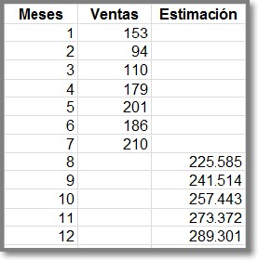
 |  |  | LINEAS DE TENDENCIA…Y ALGO DE REGRESION
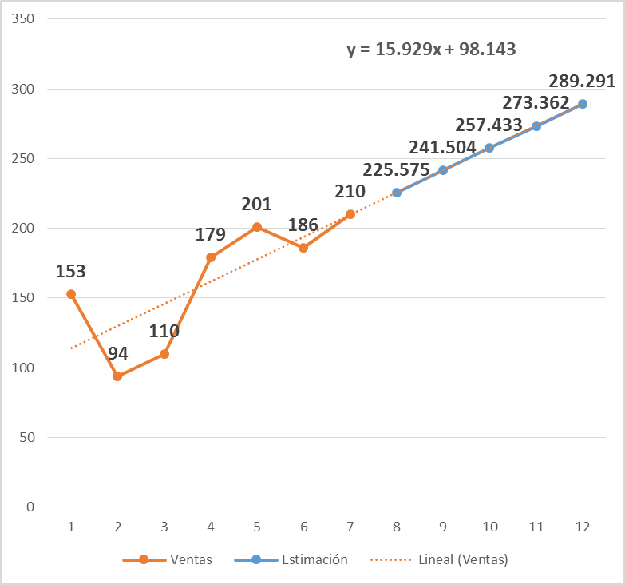
 |  |  | Estimar las ventas a partir de Agosto (Similar a las imágenes mostradas)
 |  |  | - Elabore otro rango donde sustituya el nombre de mes por el número de mes

 |  |  | Elabore un gráfico tipo línea
 |  |  | - Clic dentro del rango de datos, Insertar, Graficos, Línea, Línea con marcadores (1ero de la 2da fila)

 |  |  | Quitar línea meses
 |  |  | - Clic en el área de gráfico para seleccionar el gráfico
 |  |  | - Ficha Diseño, Datos, Seleccionar datos, clic en Meses, Quitar

 |  |  | Agregar una línea de tendencia
 |  |  | - En el gráfico, clic en la serie de datos (línea del gráfico) en la que desea agregar la línea de tendencia. Veremos dos formas:
 |  |  | FORMA 1:
 |  |  | - Clic en el botón Elementos de gráfico (+ parte superior derecha del gráfico)
 |  |  | - Active la casilla Línea de tendencia
 |  |  | - Haga clic en la flecha y seleccione Lineal
Meses | Ventas |  | - En caso desee seleccionar Exponencial, Polinómica, etc.: Clic sobre el gráfico, +, Linea de tendencia, Triangulo, Más opciones…
Ene | 153 |  | - En el panel Formato de línea de tendencia, seleccione las opciones requeridas
Feb | 94 |  |  | - Si se selecciona Polinómica, adicionalmente introduzca en el cuadro
Mar | 110 |  |  | Grado el valor potencia que corresponda.
Abr | 179 |  |  | - Si se selecciona Media móvil, introduzca en el cuadro Período el número de períodos
May | 201 |  |  | que va a utilizar para calcular la media móvil
Jun | 186 |  | FORMA 2:
Jul | 210 |  | - En el gráfico, haga clic derecho en la serie de datos en la que desea agregar la línea de tendencia,
Ago |  |  | - Clic en Agregar línea de tendencia
Sep |  |  | - En el panel Formato de línea de tendencia, seleccione las opciones requeridas
Oct
Nov |  |  | Agregar etiqueta de datos
Dic |  |  | - Clic sobre la línea del gráfico, +, Etiquetas de datos
 | Ventas | tendencia
 | 153
 | 94
 | 110
 | 179
 | 201
 | 186
 | 210
 |  | 225.575
 |  | 241.504
 |  | 257.433
 |  | 273.362
 |  | 289.291
 |  |  | OTRA FORMA:
 |  |  | - Clic derecho sobre la línea del gráfico, Agregar etiquetas de datos

 |  |  | Agregar fórmula a la línea de tendencia
Meses | Ventas | tendencia | - En el gráfico, doble clic en la línea de tendencia para activar el panel Formato de línea de tendencia
1 | 153 |  | - Activar la casilla Presentar ecuación en el gráfico
2 | 94 |  | OTRA FORMA:
3 | 110 |  | - Clic derecho sobre la línea de tendencia, Formato de la línea de tendencia,
4 | 179 |  | - Activar la casilla Presentar ecuación en el gráfico
5 | 201
6 | 186 |  | Columna Estimación
7 | 210 |  | - Adicione al rango la columna Estimación y usando la fórmula (y=15.929x+98.143) calcule los valores
8 |  | 225.575 | a partir de Agosto. Copie la fórmula para los siguientes meses.
9 |  | 241.504
10 |  | 257.433 | Adicionar los valores de Estimación al gráfico
11 |  | 273.362 | - Seleccione la columna Estimación, incluyendo el título de columna, Ctrl + C
12 |  | 289.291 | - Haga clic sobre el gráfico, Ctrl + V

 |  |  | Etiquetas de datos
 |  |  | - Clic en cualquier parte del gráfico o linea de tendencia
 |  |  | - +, Desactivar casilla Etiqueta de datos, volver a activar la casilla

